女子コース図
岡山県高等学校駅伝競走大会

女子駅伝コース図

21.0975km
〈井原ハーフマラソン公認コース〉

北

至芳井
バスセンター
市民会館
井原市

◎
井原市役所
至倉敷
Ｒ３１３
Ｒ４８６
至井原商店街
１区中間点

１区あと１㎞
第一中継所

２区中間点

５区あと１㎞
井原駅
七日市町
５区中間点
馬越橋
観音橋
ﾌﾚｯｼｭイシダ
北川小

４区中間点
２区あと１㎞
野球場
体育館
至笠岡
木之子小
木之子中
第四中継所
走出
第三中継所
小北中
３区中間点
至木之子工業団地
第二中継所
井原
陸上競技場
フィニッシュ
スタート（バックストレートＢ地点角石）
トラックを１周と１／２周走り北東門より道路へ

笠岡市
フィニッシュ
北東門より入りトラックを３／４周走りフィニッシュ
折り返し点
山口
スタート
(10.673km)

至鴨方
新賀
女子駅伝コース高低差

至笠岡

女子中継所・折り返し
岡山県高等学校駅伝競走大会

女子駅伝コース中継所・中間点・折り返し図

坂本産業
洋服の
フジイ
民家
小田川
民家
資材置場
民家
検査センター

女子５区中間点
民家
至笠岡
井原線
ケンソニック

１区中間点
第一中継所
２区中間点

竹の内橋
民家
水路
水路
小屋
井原市
坂本産業
キューピー
タマゴ

至芳井
検査センター
ＷＣ
バスセンター
男子第三中継所
市民会館

北川排水機場
◎
井原市役所
至倉敷
Ｒ３１３
Ｒ４８６
至井原商店街
１区中間点
第二中継所
第三中継所

１区あと１㎞
第一中継所

２区中間点
七日市町
５区あと１㎞
井原駅
５区中間点
馬越橋
観音橋
ﾌﾚｯｼｭイシダ
北川小

野球場
４区中間点
２区あと１㎞
体育館
至笠岡
木之子小
木之子中
第四中継所
走出
第三中継所
小北中
３区中間点
至木之子工業団地
第二中継所
井原
陸上競技場
フィニッシュ
馬越橋
ＪＡ岡山西
アパート
民家
笠岡市
折り返し点
山口
スタート
自販機
〒
喫茶
ｷﾝｸﾞﾊｰﾍﾞｽﾄ
至鴨方
新賀
松岡薬局
の看板
第四中継所
小屋
至笠岡

民家
木山捷平生家200m
の看板
ＷＣ

洋服の
フジイ
小田川
民家
中島硝子
墓石展示場
民家
３区中間点

石碑
井原線

至笠岡

５区中間点
４区中間点
３区折り返し点

あと1km
岡山県高等学校駅伝競走大会
男子駅伝コース 中間点・あと１ｋｍ

民家
喫茶
サムクック
聖和リース
民家
むねさわ
整骨院
小北中学校
民家

１区中間点
１区あと１km
２区中間点

笹井公民館

３区折返し点

倉庫
至 東大戸
至 鴨方
ＧＳ
昭和シェル

民家
藤井運送

３区中間点
３区あと１km
４区中間点

民家
吉田公民館
髙稱寺
案内標示
大月酒店
民家

民家
日本ファブ ウエルド
得・といく市
イシダ
花屋
公会堂
民家
民家
木山精工
室田建設

４区あと１km
５区中間点
６区中間点

洋服の
フジイ
中島硝子
民家
たこ焼
民家
陸上競技場へ
杉の木
公民館
井原線

至笠岡

６区あと１km
７区中間点
７区あと１km

岡山県高等学校駅伝競走大会
女子駅伝コース あと１ｋｍ

１区あと１km
喫茶
サムクック
聖和リース
民家
むねさわ
整骨院

小北中学校

陸上競技場へ
たこ焼
民家
農家の店
しんしん
杉の木
公民館

２区あと１km
５区あと１km

男子コース図
岡山県高等学校駅伝競走大会

男子駅伝コース図

42.195km

北

至芳井
バスセンター
市民会館
井原市

◎
井原市役所
至倉敷
Ｒ３１３
Ｒ４８６
至井原商店街

３区折り返し点
第三中継所

七日市町
１区中間点
３区あと１㎞
７区中間点
７区あと１㎞
井原駅
(17.119km)
馬越橋
観音橋
３区中間点
ﾌﾚｯｼｭイシダ
北川小

野球場
６区中間点
１区あと１㎞
体育館
至笠岡
木之子小
木之子中
第六中継所
第二中継所
２区中間点
小北中

至木之子工業団地
第一中継所
井原
陸上競技場
フィニッシュ
走出
スタート（バックストレートＢ地点角石）
トラックを１周と１／２周走り北東門より道路へ
第五中継所
笠岡市
２区折り返し点
フィニッシュ
北東門より入りトラックを３／４周走りフィニッシュ
(10.673km)

スタート
山口
男子駅伝コース高低差
５区中間点
４区中間点
至鴨方
新賀

第四中継所
関戸

４区あと１㎞

吉田

４区折り返し点

(27.676km)
至笠岡

男子中継所・折り返し
岡山県高等学校駅伝競走大会

男子駅伝コース中継所・折り返し図

第一中継所
民家
倉庫
２区折り返し点
木山捷平生家200m
の看板
第ニ中継所
３区折り返し点
笹井公民館
あい保険サービス
井原線
民家
ＷＣ
キューピー
タマゴ
女子第三中継所

男子第三中継所

北川排水機場

竹の内橋
水路
水路
女子第二中継所

坂本産業
キューピー
タマゴ
至芳井
バスセンター
検査センター
ＷＣ
市民会館
女子第三中継所

◎
井原市役所
井原市
北川排水機場
至倉敷
Ｒ３１３
Ｒ４８６
至井原商店街
第三中継所
３区折り返し点
第三中継所

七日市町
３区あと１㎞
７区中間点
１区中間点
７区あと１㎞
井原駅
(17.119km)
馬越橋
観音橋
３区中間点
ﾌﾚｯｼｭイシダ
北川小

野球場
１区あと１㎞
体育館
至笠岡
木之子小
木之子中
第六中継所
第二中継所
小北中
走出
２区中間点
至木之子工業団地
第一中継所
井原
陸上競技場
フィニッシュ

第五中継所
４区折り返し点
吉相
民家
㈱グリーン
喫茶ガリバー
第四中継所
２区折り返し点
(10.673km)
山口
スタート
特別養護老人ホーム
飛鳥の里三清荘
５区中間点
４区中間点
ハピーマート
至鴨方
新賀
笠岡北
デイサービスセンター

関戸
第六中継所
馬越橋
民家
ＪＡ岡山西
第五中継所
木山捷平生家
の看板
第四中継所
４区あと１㎞
アパート

吉田

笠岡市
４区折り返し点
自販機
〒
新山第一支部
公会堂
(27.676km)
至笠岡

給水所
岡山県高等学校駅伝競走大会

給水所地点

第１給水所
第２給水所

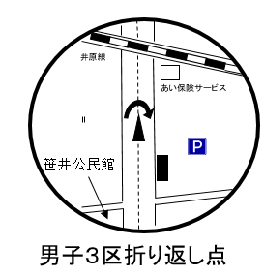
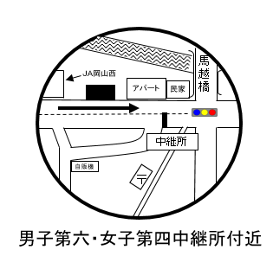

（男子1区・男子３区・女子1区走者）
（男子1区・男子３区・女子1区走者）

第３給水所

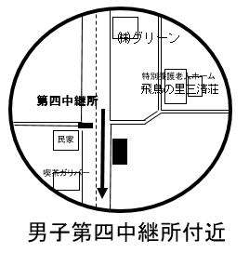

（男子４区走者）

中継所トイレ設置場所
岡山県高等学校駅伝競走大会

各中継所トイレ設置場所

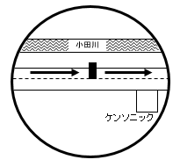
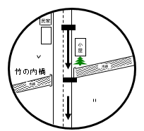

仮設トイレ
男１ 女１

仮設トイレ１

女子第一中継所
男子第一中継所
女子第二中継所

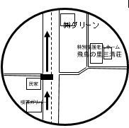
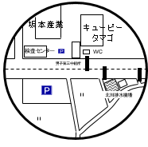
施設トイレ
男１
仮設トイレ１

仮設トイレ
男１ 女１

男子第二中継所
男子第三中継所
女子第三中継所
男子第四中継所

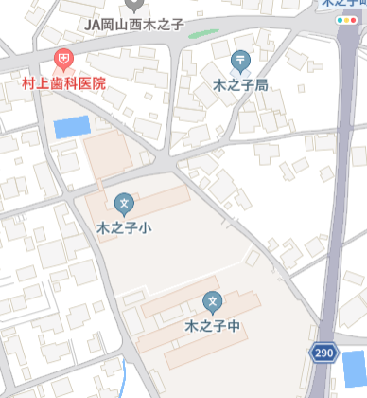

中継所
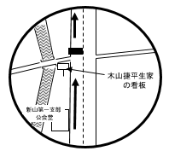

施設トイレ１
木之子小学校
体育館トイレ
男１ 女１

男子第六中継所
女子第四中継所
男子第五中継所

